euro ID
Formulaire de commande euro ID Raccordements d’armature
 |  |  |  |  |  |  |  |  |  |  |  |  |  |  |  |  |  |  |  |  | FR 01-2023
N° liste*: (*obligatoire) |  |  |  | N° de plan: |  |  |  |  |  | Dessiné: |  |  |  |  | Date: |  |  |  | Vérifié:
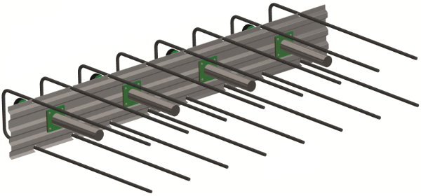
Date de livraison: |  |  |  | Bureau d'ingénieur*: |  |  |  |  |  | Chantier*: |  |  |  |  |  | Elément*:

Interlocuteur chantier*:

Téléphone chantier*: |  |  |  | Entreprise de construction*: |  |  |  |  |  | Adresse de livraison*: |  |  |  |  |  | Remarques:

N° objet RUWA:

TYPES STANDARD
Pos. | Type | Barres |  | WD (1) [cm] | Largeurprofilé B [cm] | Dimensions (2) [cm] |  |  |  |  |  |  |  | Longueur boîtier (3) L [cm] | Qté [pcs] | Ʃ [m'] |  | Goujons (par boîtier) |  |  |  |  | Résistance à l'effort tranchant* |  |  | Arm. supplémentaire**
 |  | Ø [mm] | s [cm] |  |  |  |  |  |  |  |  |  |  |  |  |  |  | Qté nD [pces] |  | Type ØD [mm] |  | Maté-riaux (4) | VRd,Goujon [kN/goujon] | VRd [kN/élément] | VRd,m1 [kN/m1] | Arm.étriers | Arm.longit.
 |  |  |  |  |  | a | b |  | c |  | cmax |  | x
 |  |  |  |  |  |  |  |  |  |  |  |  |  |  |  |  |  |  |  |  |  |  | - | - | - | - | -
 |  |  |  |  |  |  |  |  |  |  |  |  |  |  |  |  |  |  |  |  |  |  | - | - | - | - | -
 |  |  |  |  |  |  |  |  |  |  |  |  |  |  |  |  |  |  |  |  |  |  | - | - | - | - | -
 |  |  |  |  |  |  |  |  |  |  |  |  |  |  |  |  |  |  |  |  |  |  | - | - | - | - | -
 |  |  |  |  |  |  |  |  |  |  |  |  |  |  |  |  |  |  |  |  |  |  | - | - | - | - | -
 |  |  |  |  |  |  |  |  |  |  |  |  |  |  |  |  |  |  |  |  |  |  | - | - | - | - | -
 |  |  |  |  |  |  |  |  |  |  |  |  |  |  |  |  |  |  |  |  |  |  | - | - | - | - | -
 |  |  |  |  |  |  |  |  |  |  |  |  |  |  |  |  |  |  |  |  |  |  | - | - | - | - | -

TYPES SPÉCIAUX |  |  |  |  |  |  |  |  |  |  |  |  |  |  |  |  |  |  |  |  |  |  | *Résistance minimale du béton C25/30. WD (l'épaisseur) doit être complété pour calculer la résistance à l'effort tranchant. L'épaisseur minimale de dalle par type de goujon doit être respectée.
Réalisations spéciales avec dessin de l‘élément |  |  |  |  |  |  |  |  |  |  |  |  |  | Longueur boîtier (3) L [cm] | Qté [pcs] | Ʃ [m'] |  | Goujons (par boîtier)
 |  |  |  |  |  |  |  |  |  |  |  |  |  |  |  |  |  | Qté nD [pces] |  | Type ØD [mm] |  | Maté-riaux (4)
Pos. | N° du dessin et éventuelles remarques |  |  |  |  |  |  |  |  |  |  |  |  |  |  |  |  |  |  |  |  |  | **L’armature supplémentaire indiquée est une armature minimale nécessaire et doit être insérée dans tous les cas. L’armature d’étriers doit être disposée moitié à droite et moitié à gauche des goujons ou des gaines. L’armature longitudinale doit être disposée sur et sous les goujons. Les armatures supplémentaires nécessaires, ne sont pas comprises dans la livraison.

Ordre de remplissage |  |  |  |  |  |  |  |  |  |  |  |  |  | Total
 | Type ID A |  |  |  |  |  |  | Type ID F |  |  |  |  |  |  |  |  | Type ID G
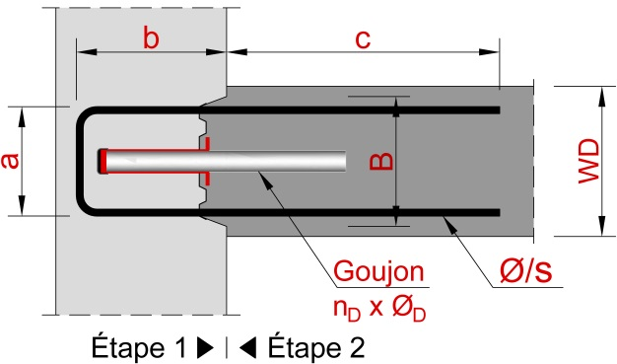
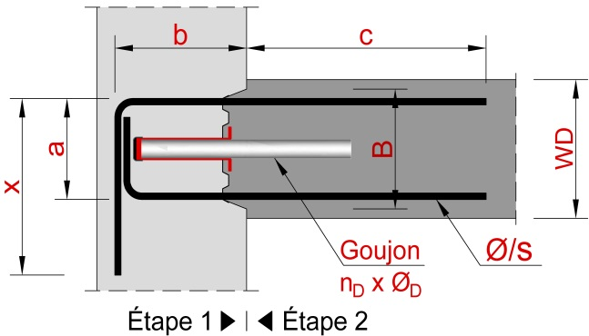
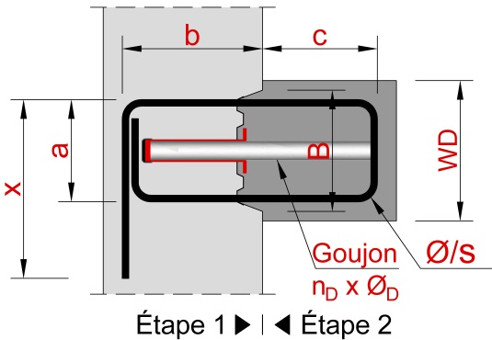

POUR LA RÉALISATION DE PRODUITS EURO ID VEUILLEZ VOUS RÉFÉRER AU CATALOGUE ET POUR TOUTES QUESTIONS, CONTACTEZ NOS INGÉNIEURS.

EXEMPLES
b1 | ID A | 10 | /15 | 22 | 19 | 16 | 15 |  | 50 |  | 75 |  |  | 150 | 2 | 3.00 |  | 2 |  | QD-30 |  | ve
b2 | 30000_E1 |  |  |  |  |  |  |  |  |  |  |  |  | 125 | 4 | 5.00 |  | 3 |  | QD-35 |  | ve

EXPLICATIONS
(1) WD est l’épaisseur de l’étape 2 (2) a = B - 3 cm (3) Longueurs standards: Lst = 125 cm, longueur maximale: Lmax = 250 cm (4) Matériaux des goujons: ve= acier inox 1.4362

 |  |  |  |  |  |  |  |  |  |  |  | Web | www.ruwa-ag.ch |  |  |  |  | LÉGENDE
RUWA Drahtschweisswerk AG |  |  |  |  |  |  |  |  |  |  |  | Demande de prix | info@ruwa-ag.ch |  |  |  |  | Champs obligatoires
Burghof 100 |  |  | Tel. +41 34 432 35 35 |  |  |  |  |  |  |  |  | Commandes | verkauf@ruwa-ag.ch |  |  |  |  | Choix libre
CH-3454 Sumiswald |  |  | Fax +41 34 432 35 55 |  |  |  |  |  |  |  |  | Conseils techniques | technik@ruwa-ag.ch |  |  |  |  | Pas le libre choix

